Tabelle1
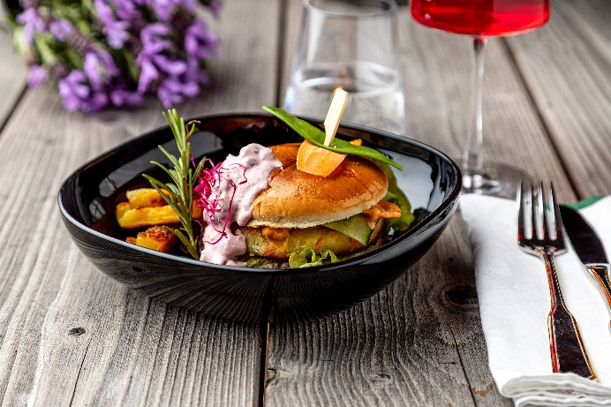
Veggie-Burger mit Pfeffermayo und Preiselbeer-Dip
Rezeptur / Vor- u. Nachkalkulation

Anzahl Portionen | 10 |  | Graue Felder können bearbeitet werden!

Artikel | Menge pro Port. in kg/l | Menge pro Anzahl Port. | Preis je kg/l/Stk. | Betrag gesamt | Verbrauch tatsächlich | Betrag tatsächlich
Burgis Kloßteig | 0.100 | 1.000 |  | - € |  | - €
Burgis Reibekuchenteig | 0.025 | 0.250 |  | - € |  | - €
Vollei | 0.025 | 0.250 |  | - € |  | - €
Mayonnaise | 0.015 | 0.150 |  | - € |  | - €
Eisbergsalat | 0.050 | 0.500 |  | - € |  | - € | ZUBEREITUNG
Zwiebeln | 0.015 | 0.150 |  | - € |  | - €
Gurke | 0.025 | 0.250 |  | - € |  | - € | Den Burgis Kloßteig und Burgis Reibekuchenteig mit dem Vollei vermengen und mit Salz, Pfeffer und Muskat würzen. Aus dem Teig gleichmäßige Burgerpatties formen und in Öl ausbacken. Die Mayonnaise mit grobem Pfeffer und etwas Chilipulver würzen. Salatblätter klein zupfen, die Zwiebeln in Ringe und die Gurke und Tomaten in Scheiben schneiden. Die Burger Buns mit Eisbergsalat, Zwiebelringen, Gurkenscheiben, Tomatescheiben, einem Kartoffelpattie und etwas Pfeffermayonnaise belegen. Die Preiselbeeren und den Sauerrahm zu einem Dip vermengen und zum Burger reichen. Unser Tipp: Zum Kartoffelpattie passt hervorragend eine Scheibe würziger Käse.
Tomaten | 0.250 | 2.500 |  | - € |  | - €
Mayonnaise | 0.015 | 0.150 |  | - € |  | - €
Burger Buns | 0.120 | 1.200 |  | - € |  | - €
Preiselbeeren | 0.025 | 0.250 |  | - € |  | - €
Sauerrahm | 0.050 | 0.500 |  | - € |  | - €
 |  | 0.000 |  | - € |  | - €
 |  | 0.000 |  | - € |  | - €
 |  | 0.000 |  | - € |  | - €
 |  | 0.000 |  | - € |  | - €
 |  | 0.000 |  | - € |  | - €
Gewürze | 0.002 | 0.020 |  | - € |  | - €
Salz, Pfeffer, Muskat, | 0.000 | 0.000 |  | - € |  | - €
Öl, Butter, Divers | 0.010 | 0.100 |  | - € |  | - €
Betrag gesamt |  |  |  | - €
Betrag tatsächlich gesamt |  |  |  |  |  | - €
WE. Pro Pers. Kalkuliert |  |  |  | - €
plus Sicherheit in % | 6 |  |  | - €
WE.pro Pers. Gesamt |  |  |  | - €
WE.pro Pers. Tatsächlich |  |  |  |  |  | - €
plus Aufschlag in % | 320 | - € |  | - € | WE. In % | #DIV/0!
plus MwSt. in % | 19 | - € |  | - €
Verkaufspreis

